イベント仕様
イベント仕様

共通エラーの選択と表示
処理概要
 | 共通制御は要求識別値、共通ログイン状態、運用可否、Actionの実行結果を順に扱い、共通エラーへ進む場合にセッションの ErrorMsg と要求内の strUrl を設定する。選択理由をL・M・Aで区別する。各理由の正確な文言は「結果・例外時の扱い」に定義する。
 | ErrorMsg はHTTP入力から直接バインドする項目ではない。Actionの例外メッセージも表示値へコピーせず、共通catchでは固定文言Aを設定する。Actionが自ら捕捉したエラーや拒否を戻り値へ変換した場合は、その戻り値による処理が継続する。
処理手順
 | 1. 要求識別とログイン状態を確認する。
 | 1.1. | process は要求の文字コードを Windows-31J に設定する。特殊連携分岐を通らない通常要求では、FUNCTION_ID、VIEW_ID、COMMAND_ID を、それぞれ String functionID、String viewID、String commandID に直接受け取る。セッションを取得し、要求内の String userId をnullで初期化する。actionPackage は functionID.toLowerCase() で決定する。
 | 1.2. | viewID が Login 以外なら、checkLogin(session) で属性 LoginBean を LoginInfoBean へキャストする。Beanが非nullで isログイン可否() がtrueの場合に通過する。不成立なら文言Lと ERROR_JSP を設定し、2.・3.を通らず4.へ進む。Login の場合はこの検査を省き、2.へ進む。
 | 2. Action実行前の利用者識別と運用可否を扱う。
 | 2.1. | 1.2.を通過し、viewID が Logout の場合は、Actionより前に LoginBean を再取得して get職員番号() を userId へ設定する。この再取得後にはBeanのnull検査がない。ログイン拒否で2.へ来なかったLogout要求の userId は、初期値nullのままである。
 | 2.2. | OperatePermission.check(actionPackage) を呼ぶ。共通接続 jdbc/Oracle_SP2NM の取得は業務種別の判定より前に行われる。nenkin は運用状態表の照会対象に含まれず、接続取得後の対象外分岐ではtrueを返す。取得・判定のtryでExceptionが生じ、内部catchとfinallyが完了して末尾へ進む場合はfalseとなる。戻り値がfalseなら文言Mと ERROR_JSP を設定し、3.を通らず4.へ進む。
 | 3. Actionを生成・実行し、範囲内のExceptionを変換する。
 | 3.1. | 運用可否がtrueなら、actionPackage + "." + viewID + commandID + "Action" をクラス名として Class.forName、newInstance、CommonAction へのキャスト、action.perform(req, res) の順に実行する。この範囲がAction用tryである。CommonAction.perform の戻り値は String、宣言上の送出型は Exception である。
 | 3.2. | Actionが正常に戻れば、その値を strUrl へ設定する。ここには既存の ErrorMsg を消去する処理がない。自画面再表示や直接出力を選んだActionを、共通エラー表示へ置き換えない。
 | 3.3. | 3.1.から外へ出た Exception は一つのcatchで処理する。e.printStackTrace()、FWLog.error(e)、文言Aのセッション設定、strUrl = CommonConst.ERROR_JSP の順に実行し、完了した場合に4.へ進む。FWLog.error(Throwable) は errorLogger、logger の順に記録する。このcatch内部に追加の保護catchはない。
 | 4. 選択した理由を保持して共通後処理へ進む。
 | 4.1. | viewID がLogout以外なら、この段階の LoginBean をキャストして再取得し、非nullの場合だけ職員番号を userId へ代入する。Beanがnullなら初期値nullを保持する。Logoutの場合は再代入せず、2.1.で取得した値、または1.2.で拒否された場合のnullをそのまま引き継ぐ。
 | 4.2. | Map mapCS に機能ＩＤ、画面ＩＤ、コマンドＩＤ、アクションＩＤとして、それぞれ functionID、viewID、commandID、viewID + commandID を格納する。属性 MESSAGE が非nullなら、空のListでも記録用ＪＳＰ名を ./JSP/COMMON/SubMessage.jsp とする。それ以外は strUrl を格納する。ユーザーＩＤに4.1.の userId を設定し、CounterShift.countUp(mapCS) を呼ぶ。ErrorMsg 本文はMapへ入れず、この記録名の選択で strUrl も変えない。
 | 4.3. | 共通制御は strUrl が非null、かつ PDF・CSV のいずれでもない場合にforwardする。ERROR_JSP はこの条件を満たす。応答のContent-Typeを text/html; charset=Windows-31J、Expiresを Sat, 01 Jan 2000 00:00:00 GMT、cache-controlを no-store、Pragmaを no-cache に設定し、req.getRequestDispatcher(strUrl).forward(req, res) を呼ぶ。
 | 5. セッション値をHTMLとして表示する。
 | 5.1. | JSPは session.getAttribute("ErrorMsg") がnullなら「処理を完了できませんでした。」を選ぶ。非nullなら同じ属性をもう一度取得し、その Object を HtmlUtil.escape へ渡す。既定文言をセッションへ保存し直す処理はない。
 | 5.2. | HtmlUtil.escape(Object) は引数がnullなら空文字、それ以外は String.valueOf(value) で文字列化し、&、<、>、二重引用符、単一引用符の順に、それぞれ &amp;、&lt;、&gt;、&quot;、&#39; へ置換する。trim、改行タグの生成、長さ制限は行わない。見出し、変換後のメッセージ、復帰リンクを出力し、属性を保持したまま表示を終える。
処理フロー
 | サブフロー1は1.～2.、サブフロー2は3.、サブフロー3-1・3-2は共通エラー選択後の4.、サブフロー4は5.に対応する。図のL・M・Aは理由と文言の対応を表す。ErrorMsg、strUrl、userId は流入枝の値を引き継ぎ、合流点で固定値へ置き換えない。
 | サブフロー1：要求識別・ログイン・運用可否

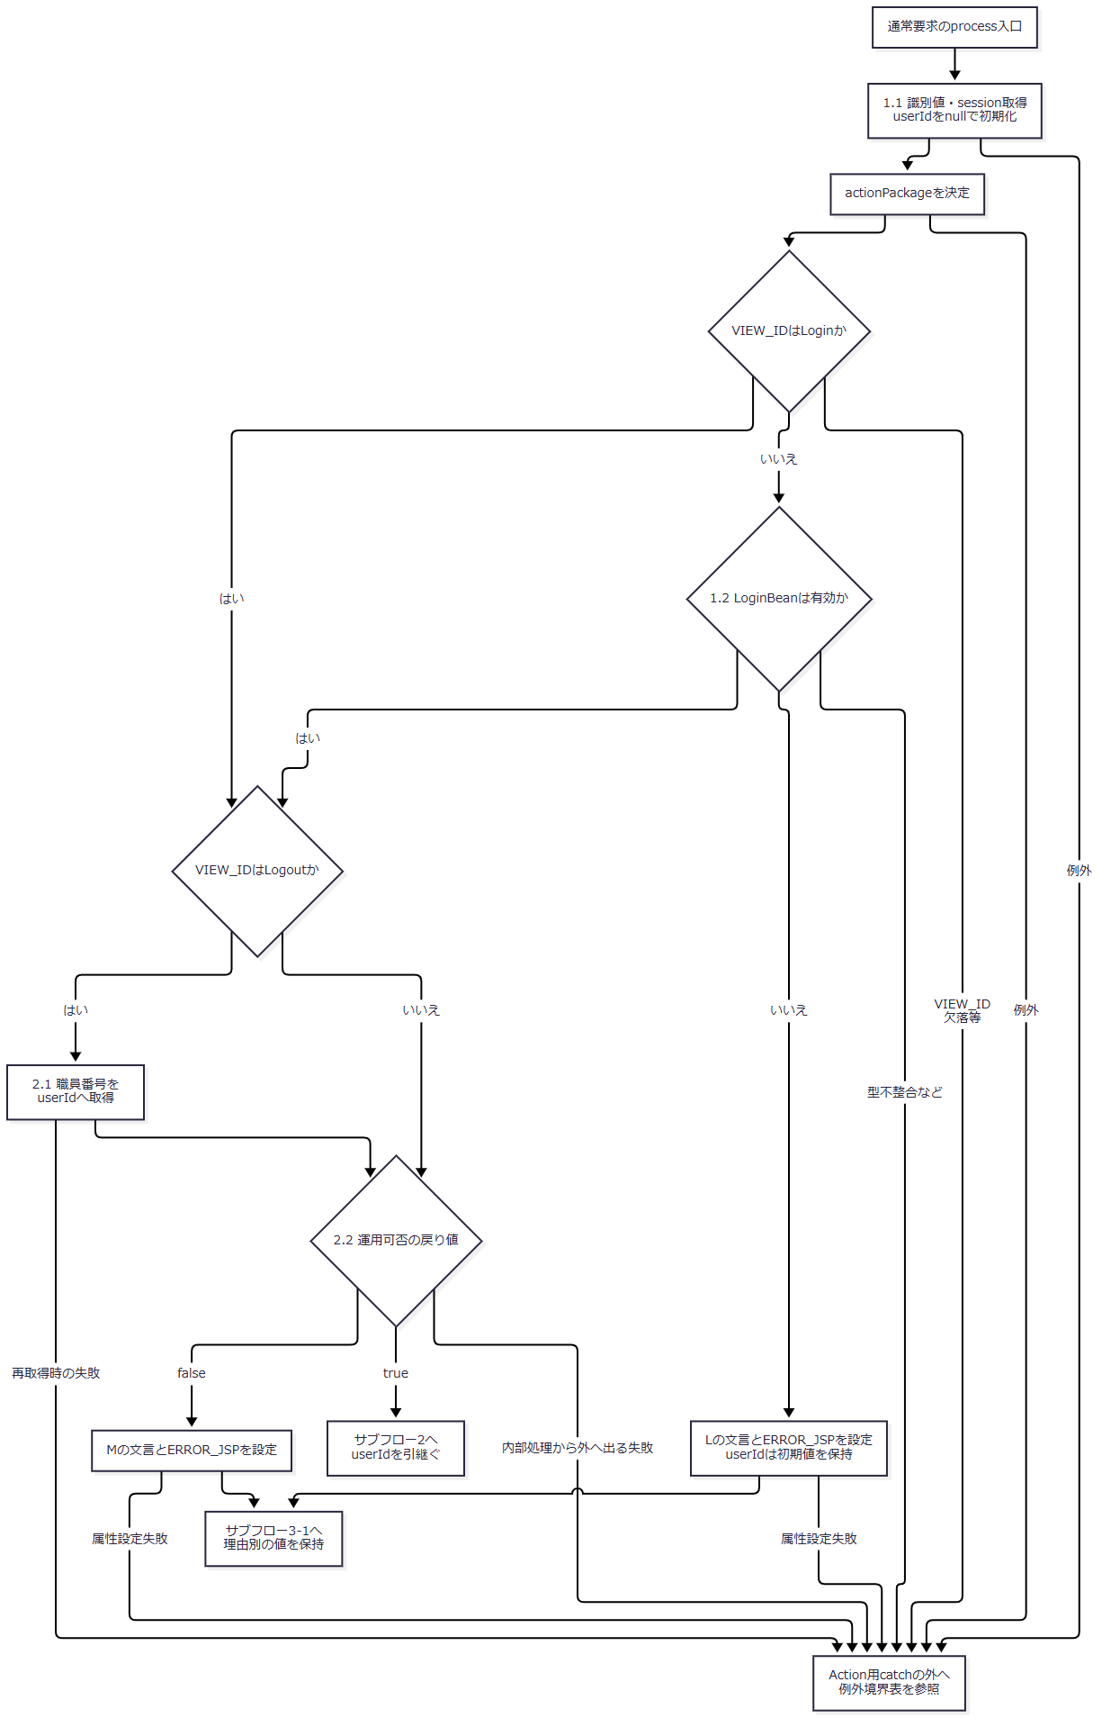

 | L・Mを設定するセッション操作自体が失敗した場合も、その枝の設定完了やサブフロー3-1への到達は保証されない。運用可否の内部で処理されたExceptionは、falseを返した場合にMへ進む。内部から外へ出た失敗とは区別する。
 | サブフロー2：Action用tryとcatch

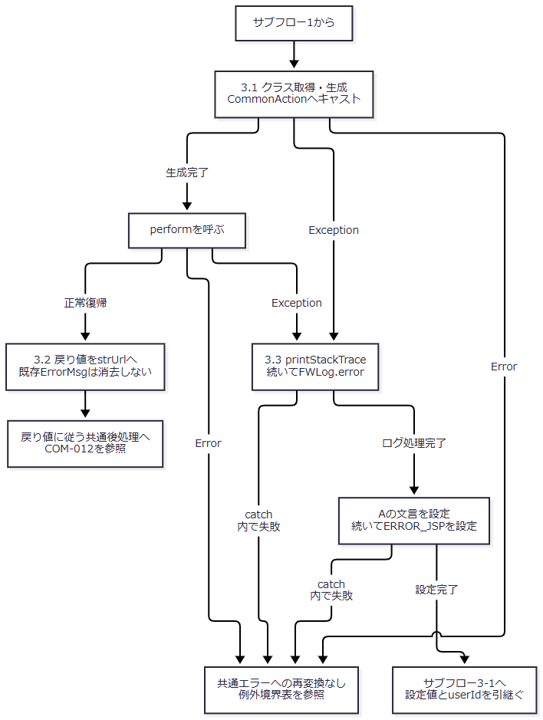

 | サブフロー3-1：利用者識別と記録情報の作成
 | 入口はL・M・Aの設定が完了した経路であり、strUrl = ERROR_JSP を保持している。Logoutで既に取得した職員番号を、未取得枝のnullで上書きしない。

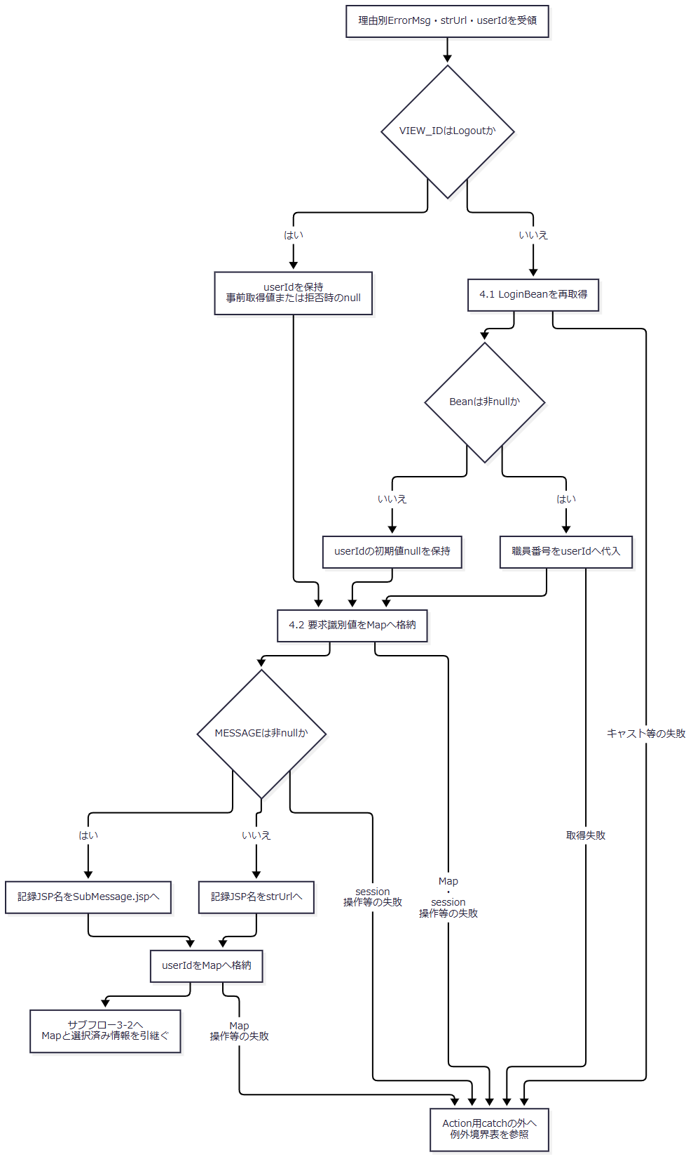

 | サブフロー3-2：アクセス記録とforward

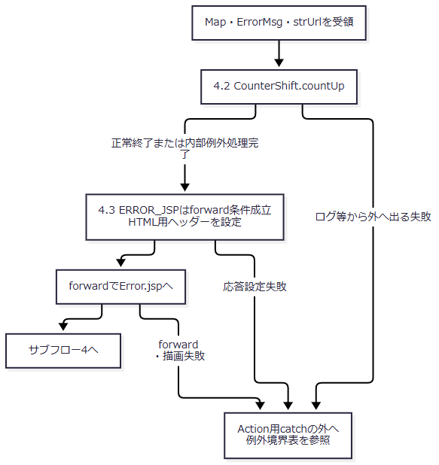

 | countUp の正常終了と内部例外処理完了では、アクセス記録の確定結果が異なり得る。共通するのは戻り値がvoidで、処理が呼出元へ戻れば、選択済み ErrorMsg と strUrl のまま次へ進むことである。
 | サブフロー4：表示値の決定とJSP描画

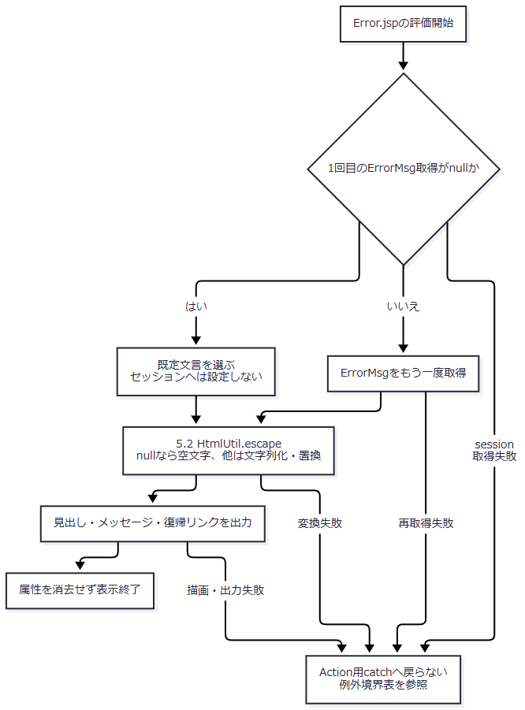

 | null判定と表示値取得は一回の読取りへ固定されていない。最初が非nullでも、二回目がnullなら escape(null) により空表示となる。途中で別値へ変わった場合も、二回目に取得した値を変換する。
SQL・テーブル関連（ER図）
 | 表示が使う領域はセッションの ErrorMsg、要求処理内の String・Map、JSPの文字列変換、HTML応答である。予約等の業務テーブルに対する検索・保存はないため、画面項目と業務表のER図は作成しない。
 | サーブレット経由では、前段の運用可否処理が共通接続を取得し、後段の CounterShift が DB2.Ｕカウンターシフト へ記録する。年金に対する運用可否の対象外分岐では、運用状態表のSELECTは実行しない。アクセス記録は単一表へのINSERTであり、本画面に起因する表間JOIN・FK関係を示す材料はないため、そのER図も省略する。接続・記録の共通契約はCOM-012へ接続する。
DB操作の詳細
処理 |  |  | 対象・操作 |  | 条件・移送内容 |  | 確定と呼出元への結果
JSP表示 |  |  | セッションの ErrorMsg を読む。業務DB操作なし |  | 5.1.のnull判定と再取得、5.2.の表示変換 |  | DBのcommit・rollbackは発生しない。属性は表示後も保持する
前段の運用可否 |  |  | jdbc/Oracle_SP2NM の接続取得 |  | 年金は運用状態表の照会対象外。接続取得は省略されない |  | 内部で処理した取得・判定のExceptionから末尾へ進む場合はfalse。接続closeのSQLExceptionはログ処理され、既に選択した戻り値自体を変更しない
共通アクセス記録 |  |  | 同JNDI名から別途取得した接続で DB2.Ｕカウンターシフト へINSERT |  | アクセス日付、アクセス時刻、および4.2.の六つのMap値。ErrorMsg本文は含めない |  | INSERT後に独立commit。Exception時は接続が非nullならrollbackを試み、ログ出力、finallyのcloseへ進む

 | 共通アクセス記録では、同じ Date からアクセス日付を yyyyMMdd、時刻を HHmmssSSS で生成する。SQLは文字列連結した Statement.executeUpdate であり、PreparedStatementのパラメータ型・サイズ指定はない。setColumun を通る識別値とJSP名のnull・空文字はSQLのnullになるが、ユーザーＩＤは単一引用符で囲むため、Javaのnullが文字列 'null' として組み込まれる。INSERTにWHERE・JOIN・ORDER BY・ページングはなく、countUp は更新件数による成功判定を返さない。
 | 記録処理のrollback・closeで生じたSQLExceptionも個別にログへ出す。これらのcatchとログ処理が完了すれば呼出元へ戻り、記録失敗のために ErrorMsg を変更したり、元例外を再throwしたりしない。ログ処理等から外へ出る失敗まで無条件に吸収する契約ではない。
 | commitでExceptionが生じた場合も、DB側での確定有無やrollbackの成立をvoidの戻りから判断することはできない。記録のcommitはforwardより前であり、その後のJSP描画失敗に連動して記録を取り消す処理はない。発生元Actionの業務トランザクションとも別の接続・確定境界である。
結果・例外時の扱い
区分 |  |  |  | 選択条件 |  | 設定値・表示結果
L |  |  |  | Login以外の要求でLoginBeanがnull、またはログイン可否がfalse |  | ログイン時間切れです。再度ログインしてください。 をErrorMsgへ設定する。実際の経過時間だけを判定した結果ではない
M |  |  |  | 運用可否の戻り値がfalse |  | 現在メンテナンス中のため画面を表示できません。 を設定する。年金では共通接続取得等の失敗からも選ばれ得るため、表示文言だけで運用状態表の保守中を確定しない
A |  |  |  | Action用tryから出たExceptionに対するcatchが設定処理まで完了 |  | アプリケーションエラーが発生しました。<BR>システム管理者に連絡してください。 を設定する。<BR> はエスケープされ、画面ではタグの文字列として表示される
既定表示 |  |  |  | JSPの最初の属性取得がnull |  | 処理を完了できませんでした。 を表示する。ErrorMsg属性を生成する処理ではない
空表示 |  |  |  | 取得した属性が空文字、または非null判定後の再取得値がnull |  | 空のメッセージ領域を出力する。既定文言への置換は行わない
残存値の表示 |  |  |  | 属性が保持されたまま再度JSPを表示 |  | その時点の取得値を変換して表示する。表示回数による消去はない

 | <BR> を含む文言Aも、他の値と同じエスケープ契約を通る。画面側で <br> を補ったり、改行用HTMLとして挿入したりしない。長い文字列にもこの変換による切捨てはなく、表示領域の幅と通常のHTML/CSSによる折返しに従う。
失敗する段階 |  |  |  | Action用catchとの関係 |  | その段階で決まる扱い
識別値処理・ログイン検査 |  |  |  | tryの前 |  | FUNCTION_ID欠落では toLowerCase()、VIEW_ID欠落では viewID.equals("Login") の参照解除で例外が起こり得る。LoginBeanの型不整合も同じtryの対象外であり、L・M・A設定へ自動変換されない
COMMAND_ID欠落 |  |  |  | 事前の参照解除はない |  | Action実行まで進んだ場合はクラス名の文字列連結へnullが入り得る。その後のクラス取得失敗等が3.1.のExceptionならAのcatchへ進む。三識別値の欠落を同じ入力検証として扱わない
Logout前の利用者識別・運用可否から外へ出る失敗 |  |  |  | tryの前 |  | 2.1.のBean再取得・参照や、運用可否の内部から外へ出る失敗をAction用catchは処理しない
クラス取得・生成・キャスト・perform |  |  |  | tryの内側 |  | 外へ出たExceptionを3.3.で処理する。Action自身が捕捉した拒否は対象に入らず、Exceptionに含まれないErrorも捕捉しない
Action用catch内のログ・属性設定 |  |  |  | 同じcatchによる再捕捉はない |  | Aの文言や遷移先の設定途中で止まる可能性があり、catchへ入ったことだけで共通画面表示は確定しない
利用者識別の再取得・Map生成・countUpから外へ出る失敗 |  |  |  | tryの後 |  | 既に選択したErrorMsgを別の共通文言へ設定し直す処理はない。アクセス記録の内部処理完了とは区別する
応答設定・forward・JSPの属性読取り／文字列変換／出力 |  |  |  | tryの後 |  | JSP独自catchやerrorPage指定もない。描画失敗を同じAction用catchへ戻してError.jspを再表示する構造ではない
ダウンロード応答を開始したActionの失敗 |  |  |  | performから出たExceptionならcatchの対象 |  | Aの設定を試みても、共通エラー側にはコミット確認、応答reset、既送信データの回収がない。エラーHTMLへ切り替わることや受領完了は確定しない

 | POSTの doPost は process を外側のcatchで囲まない。GETでは旧PDF呼出しと process 呼出しを囲む各catchがExceptionをログへ出すが、追加のエラー画面forwardやHTTP状態設定は行わない。GET分岐の準備処理やcatch内のログ処理まで、これらのcatchで保護されるわけではない。
 | 共通エラー選択、forward準備、Error.jspには setStatus・sendError の呼出しがない。HTTP状態はこの機能のエラー理由で設定されず、先行Actionの応答設定・コミット状態、forwardの成否、コンテナーの処理に依存する。提供された web.xml には error-page、filter、security-constraint の宣言がない。
 | 文字コードは層ごとに異なる。要求パラメータの読取り前に設定する文字コードと、共通制御がforward前に指定するHTML応答のcharsetは Windows-31J である。一方、Error.jspの contentType、pageEncoding、HTMLの meta charset は UTF-8 を宣言している。
ログイン画面への復帰
処理概要
 | 利用者が「ログイン画面へ」を選ぶと、アプリケーションルートへ通常のリンク遷移を行う。直前の業務画面を復元する操作や、ログアウト処理の送信は伴わない。ログイン画面の表示後に行う認証送信は別のイベントである。
処理手順
 | 1. 復帰先を要求する。
 | 1.1. | a.access-button のhrefは request.getContextPath() に / を連結したURLである。ブラウザーはこのURLをGETする。Error.jspから FUNCTION_ID、VIEW_ID、COMMAND_ID や入力DTOを送信する処理はない。
 | 2. ログイン画面を表示する。
 | 2.1. | web.xml のwelcome-fileは JSP/MENU/Login.jsp である。index.jsp を要求した場合も、同じログインJSPへforwardする。復帰リンクが必ずindex.jspを経由するとは定めない。
 | 2.2. | 復帰リンクとError.jspは ErrorMsg、LoginBean、ViewBean を削除せず、セッションのinvalidateも行わない。Login.jspでは別属性 MESSAGE が非nullかつ非空のListなら、その各要素をエスケープして表示した後に removeAttribute("MESSAGE") を実行する。空Listの場合はこの表示・削除ブロックへ入らない。
処理フロー

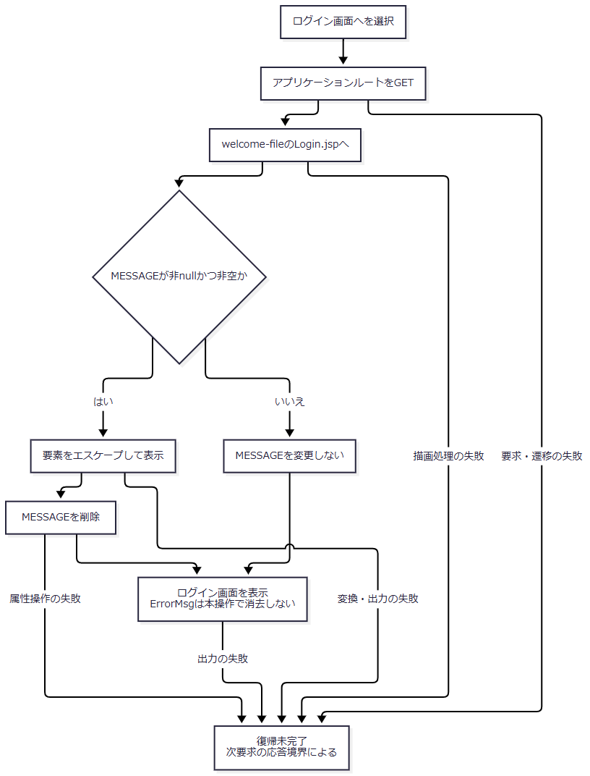

 | 図はルートからwelcome-fileへ進む経路を示す。index.jspへの要求からは、同じログインJSPへ合流する。この次要求の失敗を、前の要求のAction用catchで捕捉することはない。
SQL・テーブル関連（ER図）
 | 復帰リンクとルートからログインJSPへの表示には、業務テーブルの検索・保存を行う処理がない。扱うのは遷移先URL、存続中のセッション属性、HTML応答である。表間の関連がないためER図は非該当とする。後続の認証送信で行うDB操作はログイン処理の責務である。
DB操作の詳細
 | 本操作にSQL、検索条件、保存列、JDBCパラメータはない。リンク先は /Action.do ではなくルートであり、このリンク操作のコードに CounterShift.countUp の呼出しはない。Login.jspによる非空 MESSAGE の消去は、セッション操作として区別する。
結果・例外時の扱い
 | 要求と描画が完了するとログイン画面が表示される。これによりErrorMsgの消費やログアウトが成立する仕様ではない。ログイン情報の再作成、年金職員情報・CSRF情報の変更は、後続のログインAction等の契約で判断する。
 | 復帰先の要求・描画が失敗しても、前のError.jspやAction用catchへ戻す処理はない。最終応答はその次要求の処理境界に従う。単なるリンク選択から、認証状態の解除や再認証成功を確定しない。

